Лист1
Идентификатор дефекта | Краткое описание | Предусловие | Серьезность | Срочность (приоритет) | Шаги к воспроизведению | Фактический результат | Ожидаемый результат | Вложение
ДЗ 1-01 | Кнопка [Вернуться назад] в браузере сайта не кликабельна | Открыт сайт https://testdrive.andersenlab.com | Major | High | 1. Кликнуть на кнопку [Вернуться назад] в браузере сайта. | Предыдущая информация не отображается. (смотреть вложение) | Предыдущая информация отображается. | 
ДЗ 1-02 | Кнопка [Вперед] в браузере не кликабельна | Открыт сайт https://testdrive.andersenlab.com | Major | High | 1. Кликнуть на кнопку [Вперед] в браузере сайта. | Переход на другие просматриваемые в данный момент веб-страницы сайта не происходит. (смотреть вложение) | Переход на другие просматриваемые в данный момент веб-страницы сайта. | 
ДЗ 1-03 | Форма регистрации: При регистрации нового пользователя в поле [Last Name] возникает окно с выбором ранее внесенных данных. | Открыта форма регистрации. | Critical | High | 1. Кликнуть в поле [Last Name]. 2. Возникает окно с выбором ранее внесенных данных. | В поле [Last Name] возникает окно с выбором ранее внесенных данных. (смотреть вложение) | Поле [Last Name] пустое при регистрации нового пользователя по условиям Спецификации. | 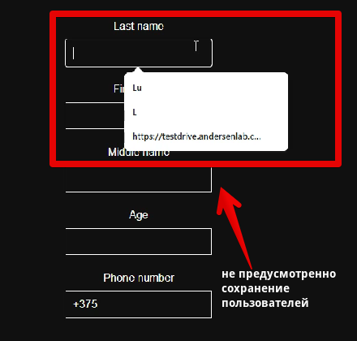
ДЗ 1-04 | Форма регистрации: Не осуществляется переход между полями с помощью клавиши [Enter]. | Открыта форма регистрации. | Major | Normal | 1. Кликнуть в поле [Last Name]. 2. Нажать клавишу [Enter]. | Переход не осуществился с поля [Last Name]. | Переход осуществился в следующее поле [First Name].
ДЗ 1-05 | Форма регистрации: Отсутствует поле [E-mail]. | Открыта форма регистрации. | Major | High | В форме для регистрации нового пользователя отсутствует поле [E-mail] для заполнения. | Отсутствует поле [E-mail] для заполнения. (смотреть вложение) | Поле [E-mail] для заполнения (смотреть Спецификацию) | 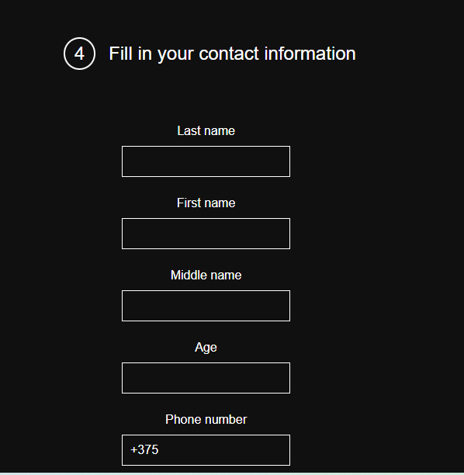
ДЗ 1-06 | Отправка форма регистрации с незаполненными полями. | Открыта форма регистрации. | Critical | Asap | 1.Оставить пустыми все поля в форме регистрации. 2. Нажать кнопку [Continue]. | Успешный переход на следующую страницу сайта оформления заявки. (смотреть вложение) | Сообщение о невозможности отправки пустой формы. | 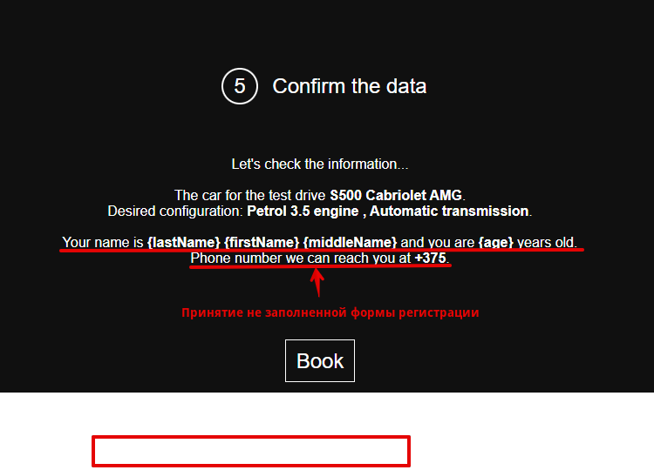
ДЗ 1-07 | Форма регистрации с незаполненными полями успешна принята. | Открыта форма регистрации. | Critical | Asap | 1.Оставить пустыми все поля в форме регистрации. 2. Нажать кнопку [Continue]. 3. В рабочем окне [Confirm the data] нажать кнопку [Book]. | В рабочей области [Thank you for booking the test drive!] появляется сообщение, что заявка принята [Our managers will contact you within next 12 hours.] | Сообщение об ошибке.
ДЗ 1-08 | Форма регистрации: Поле [Last name] не заполнено. | Открыта форма регистрации. | Major | High | 1. Заполнить все поля формы пропустив поле для заполнения [Last name]. 2. Нажать кнопку [Continue]. 3. В рабочем окне [Confirm the data] нажать кнопку [Book]. | В рабочей области [Thank you for booking the test drive!] появляется сообщение, что заявка принята [Our managers will contact you within next 12 hours.] | Cтраница регистрации не позволяет отправить заявку, если какое-либо поле будет пустым. Сообщение об ошибке.
ДЗ 1-09 | Форма регистрации: Поле [First name] не заполнено. | Открыта форма регистрации. | Major | High | 1. Заполнить все поля формы пропустив поле для заполнения [First name]. 2. Нажать кнопку [Continue]. 3. В рабочем окне [Confirm the data] нажать кнопку [Book]. | В рабочей области [Thank you for booking the test drive!] появляется сообщение, что заявка принята [Our managers will contact you within next 12 hours.] | Cтраница регистрации не позволяет отправить заявку, если какое-либо поле будет пустым. Сообщение об ошибке.
ДЗ 1-10 | Форма регистрации: Поле [Middle name] не заполнено. | Открыта форма регистрации. | Minor | Normal | 1. Заполнить все поля формы пропустив поле для заполнения [Middle name]. 2. Нажать кнопку [Continue]. 3. В рабочем окне [Confirm the data] нажать кнопку [Book]. | В рабочей области [Thank you for booking the test drive!] появляется сообщение, что заявка принята [Our managers will contact you within next 12 hours.] | Cтраница регистрации не позволяет отправить заявку, если какое-либо поле будет пустым. Сообщение об ошибке.
ДЗ 1-11 | Форма регистрации: Поле [Age] не заполнено. | Открыта форма регистрации. | Major | High | 1. Заполнить все поля формы пропустив поле для заполнения [Age]. 2. Нажать кнопку [Continue]. 3. В рабочем окне [Confirm the data] нажать кнопку [Book]. | В рабочей области [Thank you for booking the test drive!] появляется сообщение, что заявка принята [Our managers will contact you within next 12 hours.] | Cтраница регистрации не позволяет отправить заявку, если какое-либо поле будет пустым. Сообщение об ошибке: «Возраст должен быть 18 лет или выше».
ДЗ 1-12 | Форма регистрации: Поле [Phone number] не заполнено. | Открыта форма регистрации. | Major | High | 1. Заполнить все поля формы пропустив поле для заполнения [Phone number]. 2. Нажать кнопку [Continue]. 3. В рабочем окне [Confirm the data] нажать кнопку [Book]. | В рабочей области [Thank you for booking the test drive!] появляется сообщение, что заявка принята [Our managers will contact you within next 12 hours.] | Сообщение об ошибке, появляються подсказки, которые показывают, являются ли введенные данные допустимыми.
ДЗ 1-13 | Форма регистрации: Поле [Last name] заполнено набором символов @#$%&*{)!<:" | Открыта форма регистрации. | Major | High | 1. Заполнить поле [Last Name] набором символов @#$%&*{)!<:" . 2. Заполнить оставшиеся поля валидными значениями. 3. Нажать кнопку [Continue]. | Успешный переход на следующую страницу сайта оформления заявки. | Сообщение об ошибке в форме регистрации, появляються подсказки, которые показывают, являются ли введенные данные допустимыми.
ДЗ 1-14 | Форма регистрации: В поле [Last name] можно ввести или вставить числовые символы. | Открыта форма регистрации. | Major | High | 1. Заполнить поле [Last name] набором числовых символов 12345. 2. Заполнить оставшиеся поля валидными значениями. 3. Нажать кнопку [Continue]. | Успешный переход на следующую страницу сайта оформления заявки. | Сообщение об ошибке в форме регистрации, появляються подсказки, которые показывают, являются ли введенные данные допустимыми.
ДЗ 1-15 | Форма регистрации: В поле [Last name] нет ограничения максимальной длины поля. | Открыта форма регистрации. | Major | High | 1. Заполнить поле [Last name] , удерживая клавишу [L] . 2. Заполнить оставшиеся поля валидными значениями. 3. Нажать кнопку [Continue]. | Успешный переход на следующую страницу сайта оформления заявки. | Сообщение об ошибке в форме регистрации, появляються подсказки, которые показывают, являются ли введенные данные допустимыми.
ДЗ 1-16 | Форма регистрации: Поле [First name] заполнено набором символов @#$%&*{)!<:" | Открыта форма регистрации. | Major | High | 1. Заполнить поле [First name] набором символов @#$%&*{)!<:" . 2. Заполнить оставшиеся поля валидными значениями. 3. Нажать кнопку [Continue]. | Успешный переход на следующую страницу сайта оформления заявки. | Сообщение об ошибке в форме регистрации, появляються подсказки, которые показывают, являются ли введенные данные допустимыми.
ДЗ 1-17 | Форма регистрации: В поле [First name] можно ввести или вставить числовые символы. | Открыта форма регистрации. | Major | High | 1. Заполнить поле [First name] набором числовых символов 12345. 2. Заполнить оставшиеся поля валидными значениями. 3. Нажать кнопку [Continue]. | Успешный переход на следующую страницу сайта оформления заявки. | Сообщение об ошибке в форме регистрации, появляються подсказки, которые показывают, являются ли введенные данные допустимыми.
ДЗ 1-18 | Форма регистрации: В поле [First name] нет ограничения максимальной длины поля. | Открыта форма регистрации. | Major | High | 1. Заполнить поле [First name] , удерживая клавишу [L] . 2. Заполнить оставшиеся поля валидными значениями. 3. Нажать кнопку [Continue]. | Успешный переход на следующую страницу сайта оформления заявки. | Сообщение об ошибке в форме регистрации, появляються подсказки, которые показывают, являются ли введенные данные допустимыми.
ДЗ 1-19 | Форма регистрации: Поле [Middle name] заполнено набором символов @#$%&*{)!<:" | Открыта форма регистрации. | Minor | Normal | 1. Заполнить поле [Middle name] набором символов @#$%&*{)!<:" . 2. Заполнить оставшиеся поля валидными значениями. 3. Нажать кнопку [Continue]. | Успешный переход на следующую страницу сайта оформления заявки. | Сообщение об ошибке в форме регистрации, появляються подсказки, которые показывают, являются ли введенные данные допустимыми.
ДЗ 1-20 | Форма регистрации: В поле [Middle name] можно ввести или вставить числовые символы. | Открыта форма регистрации. | Minor | Normal | 1. Заполнить поле [Middle name] набором числовых символов 12345. 2. Заполнить оставшиеся поля валидными значениями. 3. Нажать кнопку [Continue]. | Успешный переход на следующую страницу сайта оформления заявки. | Сообщение об ошибке в форме регистрации, появляються подсказки, которые показывают, являются ли введенные данные допустимыми.
ДЗ 1-21 | Форма регистрации: В поле [Middle name] нет ограничения максимальной длины поля. | Открыта форма регистрации. | Minor | Normal | 1. Заполнить поле [Middle name] , удерживая клавишу [L] . 2. Заполнить оставшиеся поля валидными значениями. 3. Нажать кнопку [Continue]. | Успешный переход на следующую страницу сайта оформления заявки. | Сообщение об ошибке в форме регистрации, появляються подсказки, которые показывают, являются ли введенные данные допустимыми.
ДЗ 1-22 | Форма регистрации: Поле [Age] нет ограничения максимальной длины поля. | Открыта форма регистрации. | Major | High | 1. Заполнить поле [Age] , удерживая клавишу [9] . 2. Заполнить оставшиеся поля валидными значениями. 3. Нажать кнопку [Continue]. | Успешный переход на следующую страницу сайта оформления заявки. | Ошибка: «Некорректное значение возраста»
ДЗ 1-23 | Форма регистрации: Поле [Age] число, записанное как строка. | Открыта форма регистрации. Пример: число прописано в строку -Тридцать. | Major | High | 1. Заполнить поле [Age]. 2. Заполнить оставшиеся поля валидными значениями. 3. Нажать кнопку [Continue]. | Успешный переход на следующую страницу сайта оформления заявки. | Сообщение об ошибке: «Введите число»
ДЗ 1-24 | Форма регистрации: В поле [Age] записано отрицательное число. | Открыта форма регистрации. Пример: -30 | Major | High | 1. Заполнить поле [Age]. 2. Заполнить оставшиеся поля валидными значениями. 3. Нажать кнопку [Continue]. | Успешный переход на следующую страницу сайта оформления заявки. | Ошибка: «Некорректное значение возраста»
ДЗ 1-25 | Форма регистрации: В поле [Age] внесено значение равное 1 | Открыта форма регистрации. | Major | High | 1. Заполнить поле [Age]. 2. Заполнить оставшиеся поля валидными значениями. 3. Нажать кнопку [Continue]. | Успешный переход на следующую страницу сайта оформления заявки. | Ошибка: «Возраст должен быть 18 лет или выше»
ДЗ 1-26 | Форма регистрации: Поле [Age] принимает текстовое значение. | Открыта форма регистрации. | Major | High | 1. Заполнить поле [Age] текстовым значением. 2. Заполнить оставшиеся поля валидными значениями. 3. Нажать кнопку [Continue]. | Успешный переход на следующую страницу сайта оформления заявки. | Ошибка: «Некорректное значение возраста»
ДЗ 1-27 | Форма регистрации: В поле [Phone number] нет ограничения максимальной длины поля. | Открыта форма регистрации. | Major | High | 1. Заполнить поле [Phone number] любым количеством цифровых значений. 2. Заполнить оставшиеся поля валидными значениями. 3. Нажать кнопку [Continue]. | Успешный переход на следующую страницу сайта оформления заявки. | Сообщение об ошибке в форме регистрации, появляються подсказки, которые показывают, являются ли введенные данные допустимыми.
ДЗ 1-28 | Форма регистрации: В поле [Phone number] допускается ввод нечисловые символы (например, буквы, специальные символы). | Открыта форма регистрации. | Critical | High | 1. Заполнить поле [Phone number] любым количеством букв и символов (пример: ДЖ k#%+@). 2. Заполнить оставшиеся поля валидными значениями. 3. Нажать кнопку [Continue]. | Успешный переход на следующую страницу сайта оформления заявки. | Ошибка: «Некорректное значение »
ДЗ 1-29 | Форма регистрации: В поле [Phone number] маска вида +375 для корректности ведения номера удаляема. | Открыта форма регистрации. | Critical | High | 1. В поле [Phone number] кнопкой [Delete] удалить маску номера. 2. Заполнить поле [Phone number] числовыми символами. 3. Заполнить оставшиеся поля валидными значениями. 4. Нажать кнопку [Continue]. | Успешный переход на следующую страницу сайта оформления заявки. | Сообщение об ошибке в форме регистрации, появляються подсказки, которые показывают, являются ли введенные данные допустимыми.
ДЗ 1-30 | В Форме [Choose the model],при двойном клик по стрелке [Вперед], [Назад] при выборе модели авто происходит мерцание изображений. | Открыт сайт https://testdrive.andersenlab.com | Major | High | 1. В форме [Choose the model] повторить двойной клик по по стрелке [Вперед], [Назад]. | Накладка нескольких изображений, мерцание. (смотреть вложение) | Переход к следующей модели | 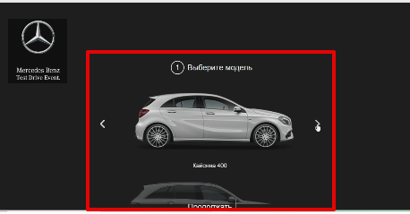
ДЗ 1-31 | В Форме [Fill in your contact information], при внесении данных через автозаполнение поле меняет цвет . | Открыта форма регистрации. | Minor | Normal | 1. В форме [Fill in your contact information] заполнить поля валидными значениями. 2. В поле [Middle name] внести данные через автозаполнение. 3. Нажать на кнопку [Continue]. | Успешный переход на следующую страницу сайта оформления заявки.(смотреть вложение) | Фон полей не должен зависеть от способа внесения данных | 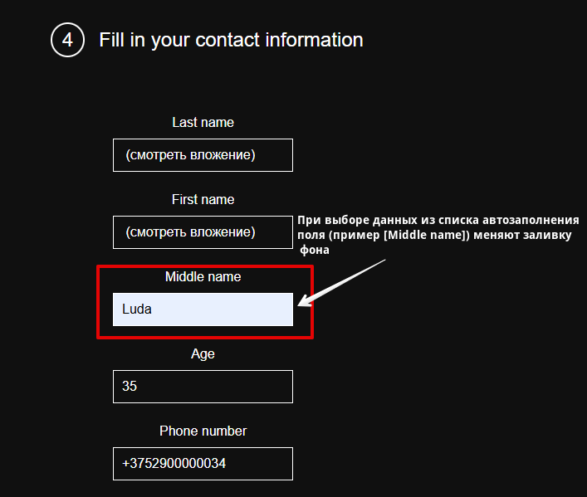
ДЗ 1-32 | В Форме [ Choose technical characteristics of GLC 250D 4MATIC] при выборе в параметре [Engine] появляется ошибка. | Открыта форма регистрации. | Critical | High | 1. В форме [Choose the model] выбрать модель GLC 250D 4MATIC. 2. Нажать кнопку [Continue]. 3. В форме [Choose technical characteristics of GLC 250D 4MATIC] выбрать параметр [Engine] кликнуть на выпадающий список. 4. Выбрать [out of memory error]. | Успешный переход на следующую страницу сайта оформления заявки.(смотреть вложение) | Данный параметр не должен использоваться для выбора. | 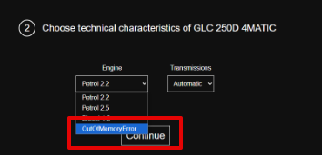
 |  |  |  |  | 1. 2. 3.
 |  |  |  | Asap | 1. 2. 3.
 |  |  |  |  | 1. 2. 3.
 |  |  |  |  | 1. 2. 3.
 |  |  |  |  | 1. 2. 3.
 |  |  |  |  | 1. 2. 3.
 |  |  |  |  | 1. 2. 3.
 |  |  |  |  | 1. 2. 3.
 |  |  |  |  | 1. 2. 3.
 |  |  |  |  | 1. 2. 3.
 |  |  |  |  | 1. 2. 3.
 |  |  |  |  | 1. 2. 3.
 |  |  |  |  | 1. 2. 3.
 |  |  |  |  | 1. 2. 3.
 |  |  |  |  | 1. 2. 3.
 |  |  |  |  | 1. 2. 3.
 |  |  |  |  | 1. 2. 3.
 |  |  |  |  | 1. 2. 3.
 |  |  |  |  | 1. 2. 3.
 |  |  |  |  | 1. 2. 3.
 |  |  |  |  | 1. 2. 3.
 |  |  |  |  | 1. 2. 3.
 |  |  |  |  | 1. 2. 3.
 |  |  |  |  | 1. 2. 3.
 |  |  |  |  | 1. 2. 3.
 |  |  |  |  | 1. 2. 3.
 |  |  |  |  | 1. 2. 3.
 |  |  |  |  | 1. 2. 3.
 |  |  |  |  | 1. 2. 3.
 |  |  |  |  | 1. 2. 3.
 |  |  |  |  | 1. 2. 3.
 |  |  |  |  | 1. 2. 3.
 |  |  |  |  | 1. 2. 3.

